REQUEST_TABLE
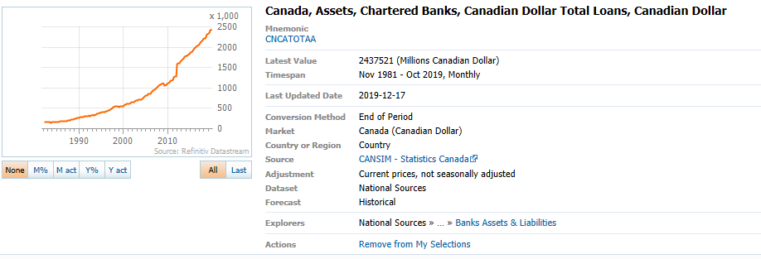
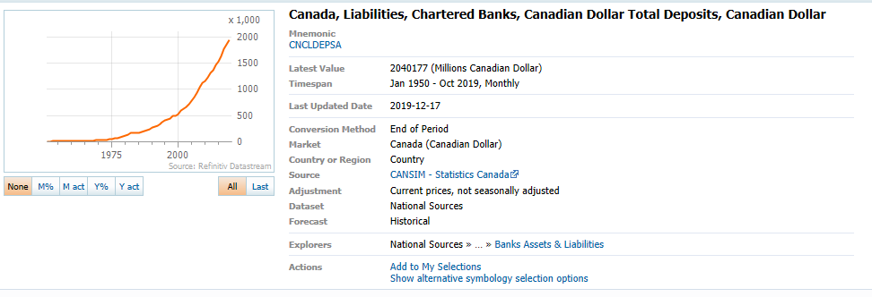
3.0.26.10

 |  |  |  |  |  |  |  |  |  | Last Refreshed: | 2020-05-25
 | Update | Request Type | Format | Series Lookup | Datatype/Expressions | Start Date | End Date | Freq |  | Status | Description |  |  | Statistics |  |  |  | Sequencing
 |  |  |  |  |  |  |  |  |  |  |  | Rows | Cols | Total | Started | Finished | Duration
 | YES | TS | RCM | CNCLDEPSA |  | 01/01/1982 |  | Quarterly | ='Banks Total Loans'!$A$1 | OK |  | 155 | 2 | 310 | 11:15:04 | 11:15:07 | 0:00:03
 | YES | TS | RCM | CNCATOTAA |  | 01/01/1982 |  | Quarterly | ='Banks Deposits'!$A$1 | OK |  | 155 | 2 | 310 | 11:15:05 | 11:15:09 | 0:00:04

